상품제안서
스카이 케어 히토 손난로 보조배터리 HW01 | 상품코드: S44858

 |  |  |  |  |  |  | 02-713-8555 | www.synergygift.co.kr
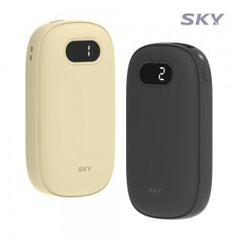 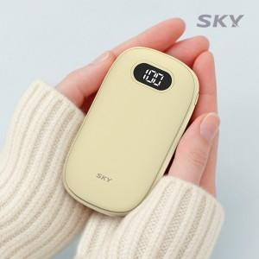 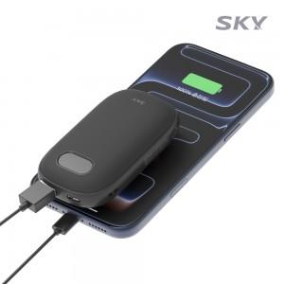

【상세/제작정보】 | - 최대 60도까지 2단계 온도 조절 가능<br>- 4,000mAh 대용량 배터리 탑재로 최대 5시간 사용 가능<br>- 한 손에 쏙 들어가는 미니 사이즈와 초경량<br>- 배터리 잔량과 온도 단계 확인이 가능한 LED

【인쇄/포장옵션】 | 풀칼라 / 포장지포장

【공급단가】 | 수량 | 50~ | 100~ | 500~ | 1,000~ | 2,000~
*VAT별도 | 블랙 | 14,000원 | 13,600원 | 12,800원 | 12,600원 | 12,400원
 | 베이지 | 14,000원 | 13,600원 | 12,800원 | 12,600원 | 12,400원

【상품 URL】 | https://www.synergygift.co.kr:443/src/goods_detail.php?gdno=44858

